Caracterización sensor ºC vs V
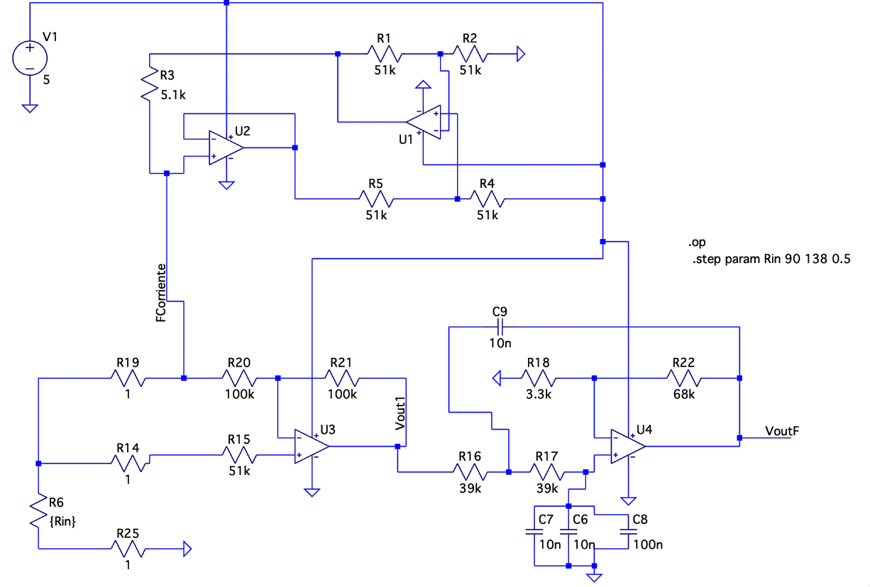
a. | Encontrar el valor de Temperatura [ºC] y el Voltaje de Salida [V]
b. | Graficar estos datos obtenidos. Y linealizar para encontrar su pendiente 'm' y corte en 'y'
c. | Comprobar los valores que debería dar en Calibración con V vs. R_PT100
 |  |  |  |  |  | Temperatura del sensorde BIOFLO vs. Voltaje de Salida medido
 | Temperatura [ºC] Bioflo | Voltaje de Salida Final [V] VoutF del Raspberry PI Pico |  | m | b
 | 21 | 2.3138 | Valor | 127.38402221 | -273.83194322
Temperatura del sensorde BIOFLO vs. Voltaje de Salida medido
 | Temperatura del sensorde BIOFLO vs. Voltaje de Salida medido
2.3138 | 21
2.387 | 30
2.4335 | 36.3
 | 30 | 2.387 | Incertidumbre | 3.3818805364 | 8.0441760698
 | 36.3 | 2.4335 |  | 0.99929566282 | 0.28860858331
 |  |  |  | 1418.7745554 | 1
 |  |  |  | 118.17670509 | 0.083294914361

LTSpice & Resul Experimentales
Ganancia
Fuente de Corriente
Resistencia | Fuente de corriente [A] | Fuente de Corriente LtSpice [mA] | Fuente de Corriente medido_Amperímetro[mA] | Etapa 1 Vout1 | Etapa 1 Vout1 medido_Voltímetro | VoutF_LtSpice | VoutF_Medido_Voltímetro | Ganancia LtSpice | Ganancia medido_Voltímetro
90.00 | 0.000961 | 0.960950 | 0.982 | 0.08650 | 0.087 | 1.87674 | 1.872 | 21.70 | 21.52
90.50 | 0.000961 | 0.960858 | 0.981 | 0.08697 | 0.088 | 1.88694 | 1.880 | 21.70 | 21.36
91.00 | 0.000961 | 0.960765 | 0.981 | 0.08744 | 0.088 | 1.89714 | 1.889 | 21.70 | 21.47
91.50 | 0.000961 | 0.960673 | 0.979 | 0.08792 | 0.088 | 1.90733 | 1.917 | 21.69 | 21.78
92.00 | 0.000961 | 0.960581 | 0.979 | 0.08839 | 0.089 | 1.91753 | 1.920 | 21.69 | 21.57
92.50 | 0.000960 | 0.960489 | 0.978 | 0.08886 | 0.089 | 1.92772 | 1.938 | 21.69 | 21.78
93.00 | 0.000960 | 0.960397 | 0.977 | 0.08933 | 0.089 | 1.93791 | 1.948 | 21.69 | 21.89
93.50 | 0.000960 | 0.960306 | 0.976 | 0.08980 | 0.090 | 1.94809 | 1.954 | 21.69 | 21.71
94.00 | 0.000960 | 0.960213 | 0.976 | 0.09027 | 0.090 | 1.95828 | 1.985 | 21.69 | 22.06
94.50 | 0.000960 | 0.960122 | 0.976 | 0.09075 | 0.091 | 1.96846 | 1.990 | 21.69 | 21.87
95.00 | 0.000960 | 0.960030 | 0.975 | 0.09122 | 0.092 | 1.97865 | 1.998 | 21.69 | 21.72
95.50 | 0.000960 | 0.959938 | 0.975 | 0.09169 | 0.092 | 1.98883 | 1.999 | 21.69 | 21.73
96.00 | 0.000960 | 0.959846 | 0.974 | 0.09216 | 0.093 | 1.99900 | 2.019 | 21.69 | 21.71
96.50 | 0.000960 | 0.959754 | 0.973 | 0.09263 | 0.093 | 2.00918 | 2.030 | 21.69 | 21.83
97.00 | 0.000960 | 0.959662 | 0.973 | 0.09310 | 0.093 | 2.01935 | 2.074 | 21.69 | 22.30
97.50 | 0.000960 | 0.959570 | 0.973 | 0.09357 | 0.094 | 2.02952 | 2.074 | 21.69 | 22.06
98.00 | 0.000959 | 0.959479 | 0.972 | 0.09404 | 0.095 | 2.03969 | 2.078 | 21.69 | 21.87
98.50 | 0.000959 | 0.959387 | 0.970 | 0.09451 | 0.095 | 2.04986 | 2.086 | 21.69 | 21.96
99.00 | 0.000959 | 0.959295 | 0.970 | 0.09498 | 0.096 | 2.06003 | 2.105 | 21.69 | 21.93
99.50 | 0.000959 | 0.959203 | 0.969 | 0.09546 | 0.097 | 2.07019 | 2.106 | 21.69 | 21.71
100.00 | 0.000959 | 0.959111 | 0.968 | 0.09593 | 0.098 | 2.08036 | 2.125 | 21.69 | 21.68
100.50 | 0.000959 | 0.959020 | 0.968 | 0.09640 | 0.098 | 2.09052 | 2.134 | 21.69 | 21.78
101.00 | 0.000959 | 0.958928 | 0.968 | 0.09687 | 0.098 | 2.10067 | 2.136 | 21.69 | 21.80
VoutF vs. resistencia pt100
101.50 | 0.000959 | 0.958836 | 0.966 | 0.09734 | 0.099 | 2.11083 | 2.144 | 21.69 | 21.66
102.00 | 0.000959 | 0.958745 | 0.966 | 0.09781 | 0.099 | 2.12098 | 2.146 | 21.69 | 21.68
102.50 | 0.000959 | 0.958653 | 0.965 | 0.09828 | 0.099 | 2.13114 | 2.150 | 21.69 | 21.72
103.00 | 0.000959 | 0.958561 | 0.965 | 0.09875 | 0.100 | 2.14129 | 2.160 | 21.68 | 21.60
103.50 | 0.000958 | 0.958470 | 0.963 | 0.09922 | 0.100 | 2.15144 | 2.161 | 21.68 | 21.61
104.00 | 0.000958 | 0.958378 | 0.962 | 0.09969 | 0.100 | 2.16158 | 2.162 | 21.68 | 21.62
104.50 | 0.000958 | 0.958286 | 0.962 | 0.10016 | 0.100 | 2.17173 | 2.167 | 21.68 | 21.67
105.00 | 0.000958 | 0.958195 | 0.961 | 0.10062 | 0.101 | 2.18187 | 2.183 | 21.68 | 21.61
105.50 | 0.000958 | 0.958103 | 0.961 | 0.10109 | 0.104 | 2.19201 | 2.189 | 21.68 | 21.05
106.00 | 0.000958 | 0.958012 | 0.961 | 0.10156 | 0.104 | 2.20215 | 2.191 | 21.68 | 21.07
106.50 | 0.000958 | 0.957920 | 0.960 | 0.10203 | 0.105 | 2.21229 | 2.200 | 21.68 | 20.95
107.00 | 0.000958 | 0.957829 | 0.957 | 0.10250 | 0.105 | 2.22242 | 2.211 | 21.68 | 21.06
107.50 | 0.000958 | 0.957737 | 0.956 | 0.10297 | 0.105 | 2.23256 | 2.214 | 21.68 | 21.09
108.00 | 0.000958 | 0.957645 | 0.955 | 0.10344 | 0.106 | 2.24269 | 2.226 | 21.68 | 21.00
108.50 | 0.000958 | 0.957554 | 0.954 | 0.10391 | 0.106 | 2.25282 | 2.226 | 21.68 | 21.00
109.00 | 0.000957 | 0.957463 | 0.954 | 0.10438 | 0.106 | 2.26294 | 2.230 | 21.68 | 21.04
109.50 | 0.000957 | 0.957371 | 0.953 | 0.10485 | 0.106 | 2.27307 | 2.251 | 21.68 | 21.24
110.00 | 0.000957 | 0.957280 | 0.953 | 0.10532 | 0.106 | 2.28319 | 2.256 | 21.68 | 21.28
110.50 | 0.000957 | 0.957188 | 0.953 | 0.10578 | 0.106 | 2.29331 | 2.270 | 21.68 | 21.42
111.00 | 0.000957 | 0.957097 | 0.952 | 0.10625 | 0.107 | 2.30343 | 2.272 | 21.68 | 21.23
111.50 | 0.000957 | 0.957005 | 0.951 | 0.10672 | 0.107 | 2.31355 | 2.284 | 21.68 | 21.35
112.00 | 0.000957 | 0.956914 | 0.951 | 0.10719 | 0.107 | 2.32367 | 2.291 | 21.68 | 21.41
112.50 | 0.000957 | 0.956823 | 0.950 | 0.10766 | 0.107 | 2.33378 | 2.294 | 21.68 | 21.44
113.00 | 0.000957 | 0.956731 | 0.950 | 0.10812 | 0.107 | 2.34389 | 2.314 | 21.68 | 21.63
113.50 | 0.000957 | 0.956640 | 0.950 | 0.10859 | 0.107 | 2.35400 | 2.323 | 21.68 | 21.71
114.00 | 0.000957 | 0.956549 | 0.950 | 0.10906 | 0.108 | 2.36411 | 2.330 | 21.68 | 21.57
114.50 | 0.000956 | 0.956457 | 0.950 | 0.10953 | 0.108 | 2.37421 | 2.361 | 21.68 | 21.86
115.00 | 0.000956 | 0.956366 | 0.949 | 0.11000 | 0.109 | 2.38432 | 2.364 | 21.68 | 21.69
115.50 | 0.000956 | 0.956275 | 0.949 | 0.11046 | 0.109 | 2.39442 | 2.371 | 21.68 | 21.75
116.00 | 0.000956 | 0.956184 | 0.948 | 0.11093 | 0.110 | 2.40452 | 2.374 | 21.68 | 21.58
116.50 | 0.000956 | 0.956092 | 0.947 | 0.11140 | 0.111 | 2.41462 | 2.390 | 21.68 | 21.53
117.00 | 0.000956 | 0.956001 | 0.947 | 0.11187 | 0.111 | 2.42472 | 2.407 | 21.68 | 21.68
117.50 | 0.000956 | 0.955910 | 0.946 | 0.11233 | 0.112 | 2.43481 | 2.418 | 21.67 | 21.59
118.00 | 0.000956 | 0.955819 | 0.946 | 0.11280 | 0.113 | 2.44490 | 2.419 | 21.67 | 21.41
118.50 | 0.000956 | 0.955728 | 0.945 | 0.11327 | 0.113 | 2.45499 | 2.425 | 21.67 | 21.46
119.00 | 0.000956 | 0.955636 | 0.945 | 0.11373 | 0.114 | 2.46508 | 2.431 | 21.67 | 21.32
119.50 | 0.000956 | 0.955545 | 0.945 | 0.11420 | 0.114 | 2.47517 | 2.442 | 21.67 | 21.42
120.00 | 0.000955 | 0.955454 | 0.945 | 0.11467 | 0.114 | 2.48525 | 2.460 | 21.67 | 21.58
120.50 | 0.000955 | 0.955363 | 0.945 | 0.11514 | 0.115 | 2.49534 | 2.462 | 21.67 | 21.41
121.00 | 0.000955 | 0.955272 | 0.944 | 0.11560 | 0.115 | 2.50542 | 2.464 | 21.67 | 21.43
121.50 | 0.000955 | 0.955181 | 0.944 | 0.11607 | 0.116 | 2.51550 | 2.470 | 21.67 | 21.29
122.00 | 0.000955 | 0.955090 | 0.944 | 0.11654 | 0.116 | 2.52557 | 2.486 | 21.67 | 21.43
122.50 | 0.000955 | 0.954999 | 0.944 | 0.11700 | 0.117 | 2.53565 | 2.513 | 21.67 | 21.48
123.00 | 0.000955 | 0.954908 | 0.942 | 0.11747 | 0.117 | 2.54572 | 2.530 | 21.67 | 21.62
123.50 | 0.000955 | 0.954817 | 0.942 | 0.11793 | 0.118 | 2.55579 | 2.543 | 21.67 | 21.55
124.00 | 0.000955 | 0.954726 | 0.942 | 0.11840 | 0.118 | 2.56586 | 2.551 | 21.67 | 21.62
124.50 | 0.000955 | 0.954635 | 0.942 | 0.11887 | 0.118 | 2.57593 | 2.560 | 21.67 | 21.69
125.00 | 0.000955 | 0.954544 | 0.941 | 0.11933 | 0.119 | 2.58599 | 2.571 | 21.67 | 21.61
125.50 | 0.000954 | 0.954453 | 0.941 | 0.11980 | 0.120 | 2.59606 | 2.591 | 21.67 | 21.59
126.00 | 0.000954 | 0.954362 | 0.941 | 0.12026 | 0.120 | 2.60612 | 2.593 | 21.67 | 21.61
126.50 | 0.000954 | 0.954271 | 0.940 | 0.12073 | 0.120 | 2.61618 | 2.608 | 21.67 | 21.73
127.00 | 0.000954 | 0.954180 | 0.940 | 0.12120 | 0.121 | 2.62624 | 2.614 | 21.67 | 21.60
127.50 | 0.000954 | 0.954089 | 0.940 | 0.12166 | 0.122 | 2.63629 | 2.614 | 21.67 | 21.43
128.00 | 0.000954 | 0.953999 | 0.940 | 0.12213 | 0.122 | 2.64635 | 2.615 | 21.67 | 21.43
128.50 | 0.000954 | 0.953908 | 0.939 | 0.12259 | 0.123 | 2.65640 | 2.626 | 21.67 | 21.35
129.00 | 0.000954 | 0.953817 | 0.939 | 0.12306 | 0.123 | 2.66645 | 2.633 | 21.67 | 21.41
129.50 | 0.000954 | 0.953726 | 0.939 | 0.12352 | 0.123 | 2.67650 | 2.642 | 21.67 | 21.48
130.00 | 0.000954 | 0.953635 | 0.939 | 0.12399 | 0.123 | 2.68654 | 2.652 | 21.67 | 21.56
130.50 | 0.000954 | 0.953545 | 0.938 | 0.12445 | 0.124 | 2.69659 | 2.652 | 21.67 | 21.39
131.00 | 0.000953 | 0.953454 | 0.938 | 0.12492 | 0.124 | 2.70663 | 2.654 | 21.67 | 21.40
131.50 | 0.000953 | 0.953363 | 0.938 | 0.12538 | 0.124 | 2.71667 | 2.661 | 21.67 | 21.46
132.00 | 0.000953 | 0.953272 | 0.937 | 0.12585 | 0.124 | 2.72671 | 2.705 | 21.67 | 21.81
132.50 | 0.000953 | 0.953182 | 0.937 | 0.12631 | 0.124 | 2.73675 | 2.734 | 21.67 | 22.05
133.00 | 0.000953 | 0.953091 | 0.936 | 0.12678 | 0.124 | 2.74678 | 2.743 | 21.67 | 22.12
133.50 | 0.000953 | 0.953000 | 0.936 | 0.12724 | 0.125 | 2.75681 | 2.746 | 21.67 | 21.97
134.00 | 0.000953 | 0.952910 | 0.935 | 0.12770 | 0.126 | 2.76684 | 2.759 | 21.67 | 21.90
134.50 | 0.000953 | 0.952819 | 0.935 | 0.12817 | 0.126 | 2.77687 | 2.763 | 21.67 | 21.93
135.00 | 0.000953 | 0.952728 | 0.934 | 0.12863 | 0.126 | 2.78690 | 2.771 | 21.67 | 21.99
135.50 | 0.000953 | 0.952638 | 0.933 | 0.12910 | 0.127 | 2.79693 | 2.775 | 21.67 | 21.85
136.00 | 0.000953 | 0.952547 | 0.933 | 0.12956 | 0.127 | 2.80695 | 2.798 | 21.67 | 22.03
136.50 | 0.000952 | 0.952457 | 0.933 | 0.13002 | 0.128 | 2.81697 | 2.810 | 21.66 | 21.95
137.00 | 0.000952 | 0.952366 | 0.933 | 0.13049 | 0.129 | 2.82699 | 2.813 | 21.66 | 21.81
137.50 | 0.000952 | 0.952275 | 0.932 | 0.13095 | 0.129 | 2.83701 | 2.841 | 21.66 | 22.02
138.00 | 0.000952 | 0.952185 | 0.932 | 0.13142 | 0.130 | 2.84702 | 2.844 | 21.66 | 21.88

